Estadísticas
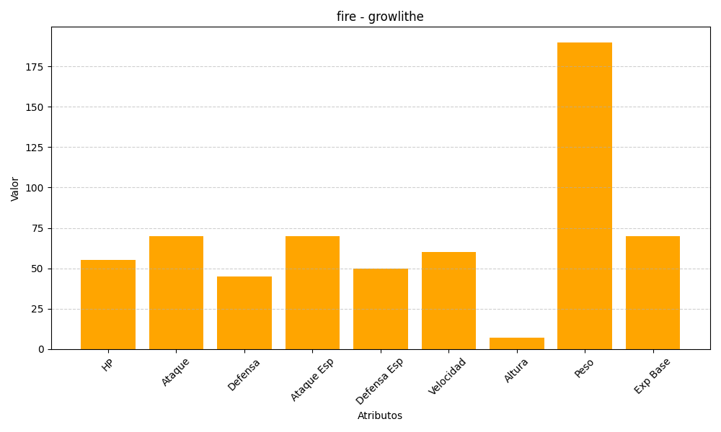
ID | Nombre | Tipo | HP | Ataque | Defensa | Ataque Especial | Defensa Especial | Velocidad | Altura | Peso | Experiencia Base
58 | growlithe | fire | 55 | 70 | 45 | 70 | 50 | 60 | 7 | 190 | 70

